Sheet1
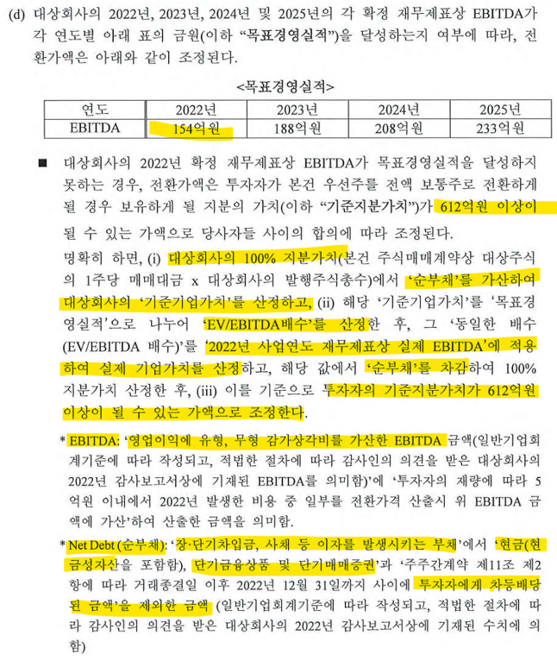
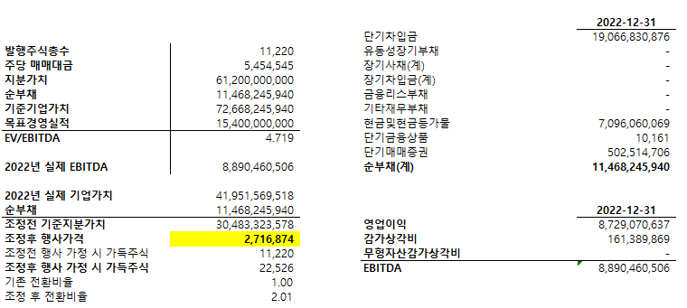
KAP 제시 자료

 |  |  |  |  |  | KAP | Elevation
KAP 제시 자료와 Elevation 계산 비교 |  | KAP | Elevation |  |  | 2022-12-31 | 2022-12-31
 | 발행주식총수 | 22,000 | 22,000
 | 발행주식총수(중 우리 주식수) | 11,220 | 11,220 |  | 단기차입금 | 19,066,830,876 | 19,066,830,876
 | 주당 매매대금 | 5,454,545 | 5,454,545 |  | 유동성장기부채 |  | 427,760,000
 | 총 지분가치 |  | 120,000,000,000
 | 지분가치 | 61,200,000,000 | 61,200,000,000 |  | 장기사채(계)
 | 순부채 | 11,468,245,940 | (2,103,995,900) |  | 장기차입금(계)
 | 기준기업가치 | 72,668,245,940 | 117,896,004,100 | = 총 지분가치+순부채 | 금융리스부채
 | 목표경영실적 | 15,400,000,000 | 15,400,000,000 |  | 기타재무부채
 | 22년 기준 EV/EBITDA 배수 | 4.719x | 7.656x |  | 현금및현금등가물 | 7,096,060,069 | 7,096,060,069
 |  |  |  |  | 단기금융상품 | 10,161 | 10,161
 |  |  |  |  | 단기매매증권 | 502,514,706 | 502,514,706
 |  |  |  |  |  | 11,468,245,940 | 11,896,005,940
 |  |  |  |  |  |  | 14,000,001,840 | 2022년 배당액
 | 22년 실제 EBITDA | 8,890,460,506 | 9,748,826,991 | 154억원(FY2022) 이면 전환가액 조정 대상 | 순부채 | 11,468,245,940 | -2,103,995,900
 | 2022년 기준 기업가치 |  | 117,896,004,100 | 조정 전 전환가액 x 22,000주 - 순부채
 | 2022년 실제 기업가치 | 41,951,569,518 | 74,632,970,578 | EBITDA x (EV/EBITDA 배수) - 순부채 |  | KAP | Elevation
 | 순부채 | 11,468,245,940 | (2,103,995,900) |  |  | 2022-12-31 | 2022-12-31
 | 조정전 기준지분가치 | 30,483,323,578 | 76,736,966,478 |  | 영업이익 | 8,729,070,637 | 8,729,070,637
 | 조정후 행사가격 | 2,716,874 | 1,441,277 |  | 감가상각비 | 161,389,869 | 899,365,705
 |  |  |  |  | 무형자산상각비 |  | 120,390,649
 | 조정전 행사가정 시 가득주식 | 11,220 | 11,220 |  | EBITDA | 8,890,460,506 | 9,748,826,991
 | 조정 시 추가 발행 주식수 | 11,306 | 31,242
 | 조정후 행사 가정 시 가득주식 | 22,526 | 42,462
 | 가존 전환비율 | 1.00 | 1.00
 | 조정 후 전환비율 | 2.01 | 3.78
 | 총 지분가치 | 61,200,000,000 | 61,200,000,000 | 지분의 가치가 612억원 이상이 될 수 있는 전환가액으로 조정됨

 | 지분율(주식수 기준) | (전환전)
 | Elevation | 11,220 | 51%
 | 그외 | 10,780 | 49%
 |  | 22,000 | 100.0%

 | 지분율(주식가치 기준) | (전환 직전)
 | Elevation | 11,220 | 51% | 39,135,852,904 | >> 612억이 되어야 함
 | 그외 | 10,780 | 49% | 37,601,113,574 | >> 전체 지분가치에서 Elevation분 612억을 제외한 잔액이 되어야 함
 |  | 22,000 | 100.0% | 76,736,966,478

 | 그러기 위해서, 그외 주주의 주식수는 유지하되, Elevation의 주식수를 증가시킴
 | 추가발행하여 Elevation 에게 부여될 주식 수(X) |  | 31,242 | Elevation 의 지분 가치를 612억원으로 고정하기 위하여 추가로 발행해야 할 주식수를 X라고 하면,
 |  |  |  | = Elevation 지분율(to be)=61,200,000,000/2022년 조정전 기준지분가치=(11,220+X)/(22,000+X)
 |  |  |  | =61,200,000,000./76,736,966,478=(11,220+X)/(22,000+X)
 |  |  |  | X=(22,000*61,200,000,000/76,736,966,478-11,220)/(1-61,200,000,000/76,736,966,478)

 | 지분율(주식가치 기준) | (전환후) |  |  | 주당 단가
 | Elevation | 11,220 | 80% | 61,200,000,000 | 1,441,277
 |  | 31,242
 | 그외 | 10,780 | 20% | 15,536,966,478 | 1,441,277
 |  | 53,242 | 100.0% | 76,736,966,478

